Rankinis testavimas_statistika
1 sprintas
RANKINIS TESTAVIMAS

1 Sprintas
 | Highest priority | High priority | Medium priority
Bendras testavimo atvejų skaičius | 1 | 12 | 6
Įvykdytų testavimo atvejų skaičius | 1 | 12 | 6
Skaičius ir procentas sėkmingų ("passed") testavimo atvejų | 1, 100% | 12, 100% | 6, 100%
Skaičius ir procentas nesėkmingų ("failed") testavimo atvejų | 0, 0% | 0, 0% | 0, 0%

2 sprintas

2 Sprintas
 | Highest priority | High priority | Medium priority
Bendras testavimo atvejų skaičius | 0 | 1 | 10
Įvykdytų testavimo atvejų skaičius | 0 | 1 | 6
Skaičius ir procentas sėkmingų ("passed") testavimo atvejų | 0, 0% | 0, 0% | 6, 100%
Skaičius ir procentas nesėkmingų ("failed") testavimo atvejų | 0, 0% | 0, 0% | 0, 0%

3 sprintas
3 Sprintas
 | Highest priority | High priority | Medium priority
Bendras testavimo atvejų skaičius | 1 | 0 | 7
Įvykdytų testavimo atvejų skaičius | 1 | 0 | 7
Skaičius ir procentas sėkmingų ("passed") testavimo atvejų | 1, 100% | 0, 0% | 7, 100%
Skaičius ir procentas nesėkmingų ("failed") testavimo atvejų | 0, 0% | 0, 0% | 0, 0%

4 sprintas
4 Sprintas
 | Highest priority | High priority | Medium priority
Bendras testavimo atvejų skaičius | 0 | 0 | 4
Įvykdytų testavimo atvejų skaičius | 0 | 0 | 4
Skaičius ir procentas sėkmingų ("passed") testavimo atvejų | 0, 0% | 0, 0% | 4, 100%
Skaičius ir procentas nesėkmingų ("failed") testavimo atvejų | 0, 0% | 0, 0% | 0, 0%

Bendri visų sprintų duomenys
BENDRI VISŲ SPRINTŲ DUOMENYS
 | Highest priority | High priority | Medium priority
Bendras testavimo atvejų skaičius | 2 | 13 | 27
Įvykdytų testavimo atvejų skaičius | 2 | 13 | 27
Skaičius ir procentas sėkmingų ("passed") testavimo atvejų | 2, 100% | 13, 100% | 23, 100%
Skaičius ir procentas nesėkmingų ("failed") testavimo atvejų | 0, 0% | 0, 0% | 0, 0%

Automatinis testavimas
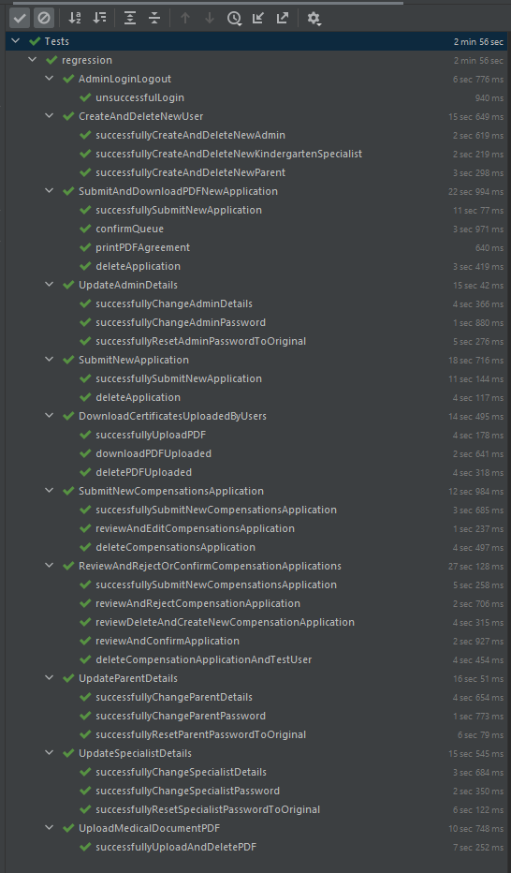
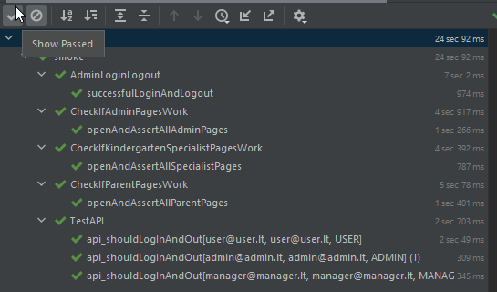
AUTOMATINIS TESTAVIMAS

Su pirmine sistemos versija buvo gauti ir automatiniai testai:

1. Išlaikyta pradinė testų struktūra: paliktas išskirstymas į du paketus: smoke bei regression.
2. Pirmieji pakeitimai atlikti migravus pradinės sistemos versijas į naujesnes ir stabilesnes BootStrap ir Spring Boot versijas.
Testai buvo peržiūrėti ir atnaujinti, kad ir toliau galėtų būti sėkmingai naudojami automatiniam pagrindinių funkcionalumų testavimui.
3. Ir vėliau, viso projekto kūrimo metu, testai būdavo reguliariai peržiūrimi. Pasikeitus kodui ar atsiradus papildomoms sistemos funkcijoms,
testai pagal poreikį buvo papildomi bei atnaujinami.

Pirmų trijų sprint metu, papildžius sistemą naujais funkcionalumais, buvo sukurti nauji regresiniai testai:

1. Kompensacijos prašymo sukūrimas, peržiūra, koregavimas ir ištrynimas, prisijungus prie tėvo/globėjo paskyros.
2. Tėvų/globėjų įkeltų pažymų atsisiuntimas, prisijungus prie švietimo specialisto paskyros.
3. Kompensacijos prašymo peržiūra, patvirtinimas bei atmetimas, prisijungus prie švietimo specialisto paskyros.

 | Smoke | Regression (gauti) | Regression (naujai sukurti) | Iš viso
Bendras testavimo atvejų skaičius | 4 | 16 | 11 | 31
Bendras įvykdytų testavimo atvejų skaičius | 4 | 16 | 11 | 31
Sėkmingų ("passed") testavimo atvejų procentas | 100% | 100% | 100% | 100%
Nesėkmingų ("failed") testavimo atvejų procentas | 0% | 0% | 0% | 0%

Nefunkcinis testavimas
NEFUNKCINIS TESTAVIMAS

WEB PUSLAPIO UŽKROVIMO GREITIS

Vidutinis visų puslapių greitis (visų 3 naudotojų rolių): 1.417 s

WEB puslapio užkrovimo greitis buvo skaičiuojamas pasitelkus Postman, Google Chrome Dev Tools Lighthouse, Google Chrome Dev Tools Network. Testavimo metu į sistemą buvo suvesta: -122 vartotojai; -119 darželių; -298 prašymai gauti darželį; -179 prašymai kompensacijai gauti; -119 medicininių pažymų; - įvykių žurnale užfiksuota įvykių

 | Lėčiausias WEB puslapio užkrovimo greitis priklauso: "Prašymų statistika" admin rolei!

PRITAIKYMAS MOBILIEMS ĮRENGINIAMS

WEB puslapio pritaikymo mobiliems įrenginiams testavimui buvo naudotas ResponsivelyApp.
WEB puslapis yra pritaikytas pagrindiniams šiuo metu rinkoje dominuojantiems mobiliems įrenginiams, kurie veikia ant skirtingų OS.

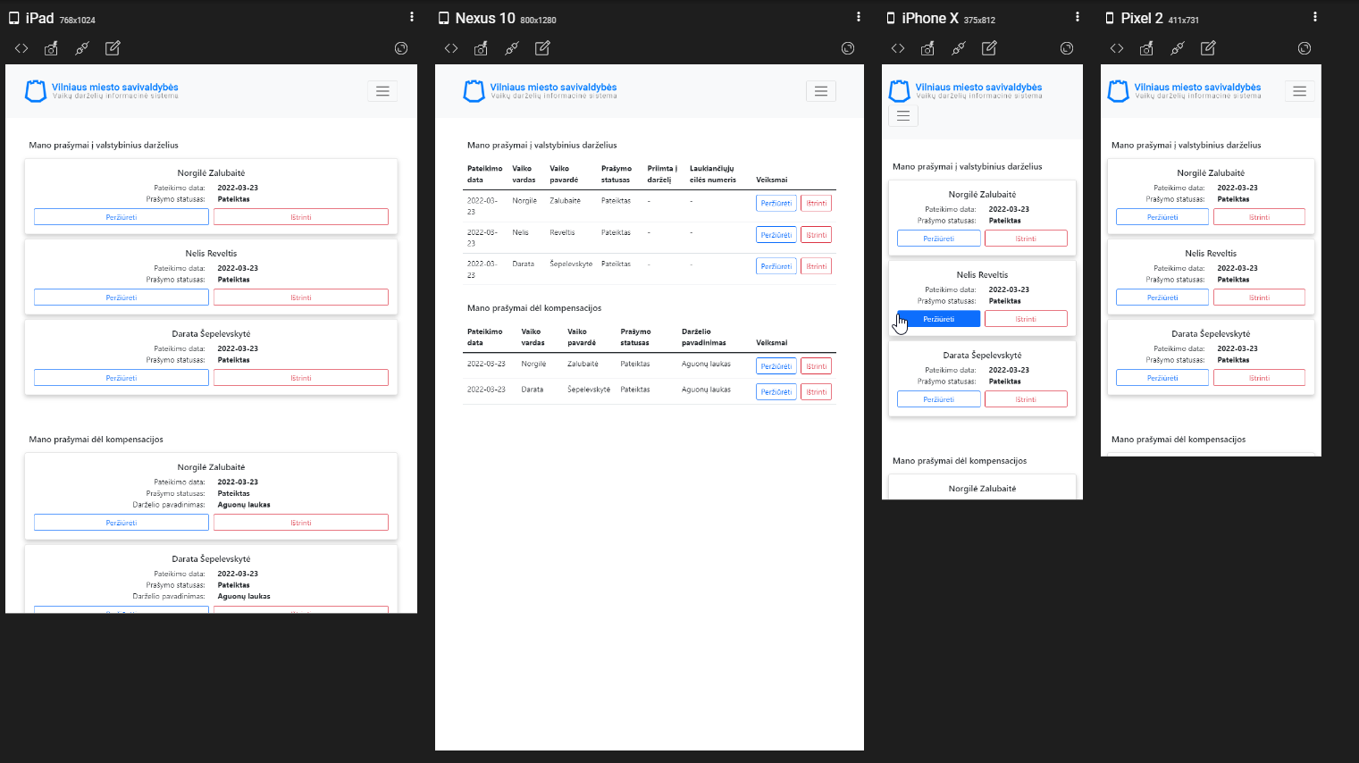

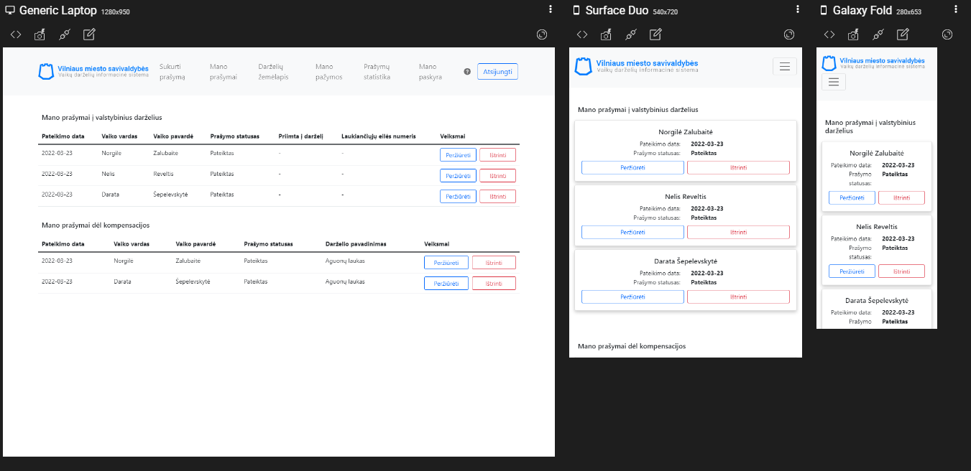

NARŠYKLIŲ SUDERINAMUMAS

Testuojant WEB puslapį ant skirtingų OS, buvo pasitelktas VirtualBox.
Pritaikymas skirtingoms naršyklėms buvo testuojamas rankiniu būdu parsisiuntus naujausias Google Chrome, Mozilla FireFox ir Microsoft Edge naršyklių versijas į kompiuterį (Windows).
Nebuvo pastebėti jokie neatitikimai arba klaidos tarp skirtingų naršyklių.

WEB PUSLAPIO SAUGUMO TESTAVIMAS

WEB puslapio saugumas buvo testuojamas sukūrus įvairius scenarijus POSTMAN platformoje. Scenarijai buvo sukurti atsižvelgiant į naudotojų roles (admin, manager, user) ir jiems priskirtas teises atlikti veiksmus. Buvo vertinamas grįžtamasis statuso kodas. Taip pat buvo testuojami neigiami scenarijai, kuomet naudotojas, neturintis tam tikrų teisių, bando atlikti jam neleidžiamus veiksmus. Taip pat buvo vertinamas grįžtamasis statuso kodas.

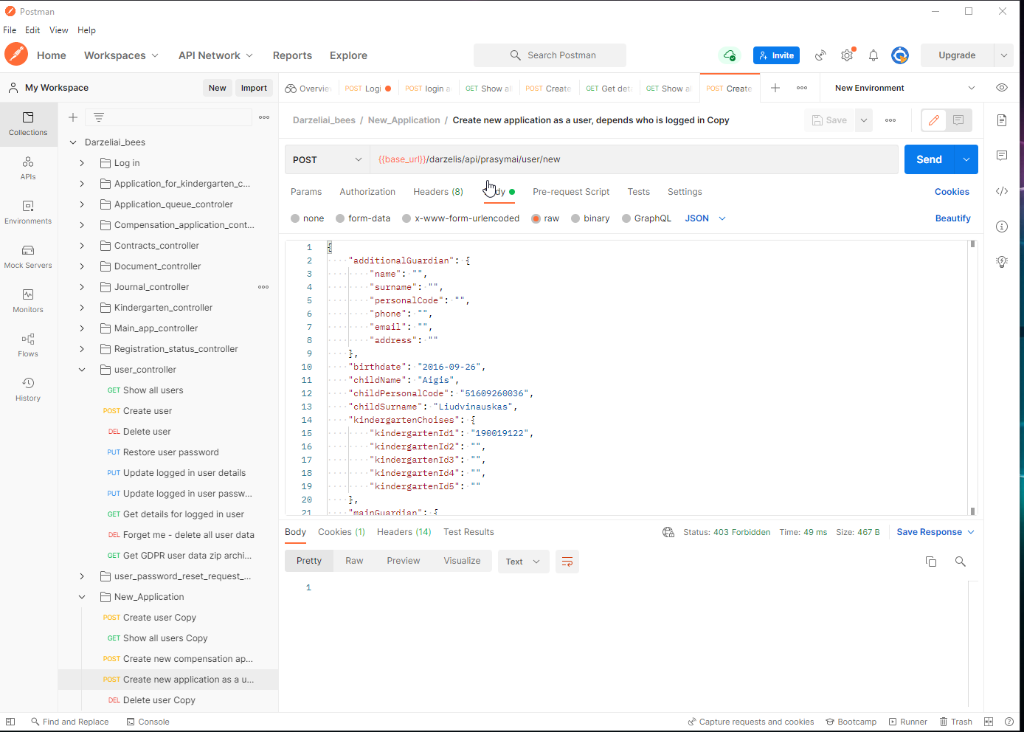

WEB puslapio: https://bees.akademijait.vtmc.lt/darzelis/login saugumas buvo testuojamas naudojant OWASP ZAP įrankį.
Buvo gauti tokie įspėjimai:

Defektų (bug'ų) statistika
Defektų (bug'ų) skaičius
DEFEKTŲ (BUG'Ų) STATISTIKA

Bendras defektų skaičius
31

Statistika pagal dabartinį statusą
 | Open | Done
Defektų (bug'ų) skaičius | 0 | 31

Statistika pagal prioritetą
 | Highest priority | High priority | Medium priority | Low priority | Lowest priority
Defektų (bug'ų) skaičius | 0 | 15 | 8 | 6 | 2

